Karte
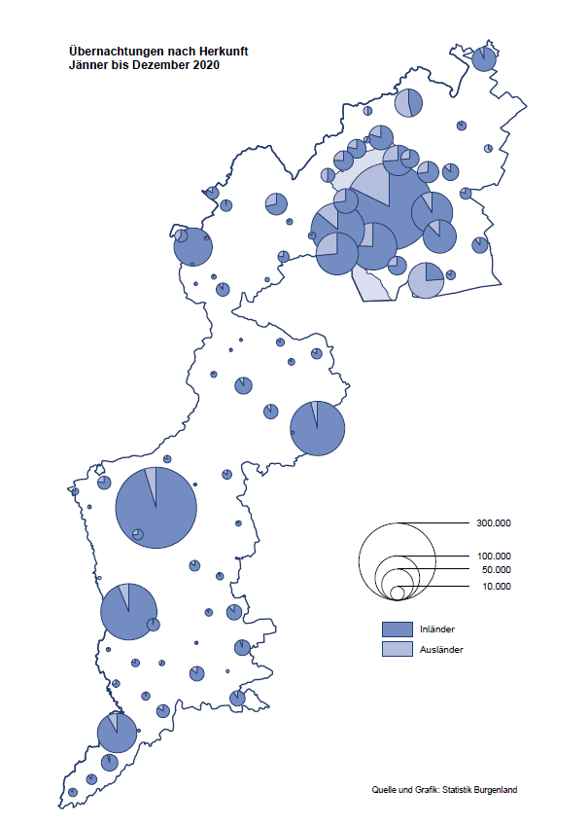

Bgld
Ankünfte nach Unterkunftsart |  |  |  |  |  |  |  | Übernachtungen nach Unterkunftsart |  |  |  |  |  |  |  | Daten für Grafik 2:
Dezember 2020 |  |  |  |  |  |  |  | Dezember 2020 |  |  |  |  |  |  |  |  | Monat | 2020 | 2019 | Ø 2009-2019 | 2019 | 2018 | 2017 | 2016 | 2015 | 2014 | 2013 | 2012 | 2011 | 2010 | 2009

Unterkunftsart | Ankünfte |  |  |  |  |  |  | Unterkunftsart | Übernachtungen |  |  |  |  |  |  |  |  | 2,287,936 | 3,144,232 | 2,972,916 | 3,144,232 | 3,050,564 | 3,092,657 | 3,084,025 | 2,914,691 | 2,912,637 | 2,853,243 | 2,938,655 | 2,933,357 | 2,911,034 | 2,866,984
 | Inländer |  | Ausländer |  | insgesamt |  |  |  | Inländer |  | Ausländer |  | insgesamt
 | 2019 | 2020 | 2019 | 2020 | 2019 | 2020 | % |  | 2019 | 2020 | 2019 | 2020 | 2019 | 2020 | % | Jänner | 1 | 145,353 | 142,561 | 136,069 | 142,561 | 145,246 | 145,386 | 144,674 | 134,038 | 133,981 | 132,179 | 136,230 | 128,519 | 131,684 | 122,258
 |  |  |  |  |  |  |  |  |  |  |  |  |  |  |  | Feber | 2 | 151,431 | 140,588 | 136,576 | 140,588 | 142,295 | 142,728 | 145,581 | 135,782 | 142,631 | 131,305 | 135,387 | 132,050 | 130,518 | 123,475
Burgenland | 45,305 | 2,967 | 10,222 | 860 | 55,527 | 3,827 | -93.1% | Burgenland | 129,554 | 24,543 | 21,477 | 3,810 | 151,031 | 28,353 | -81.2% | März | 3 | 64,358 | 163,253 | 154,900 | 163,253 | 168,732 | 155,317 | 173,021 | 148,988 | 147,200 | 164,265 | 148,907 | 139,865 | 155,416 | 138,932
Gewerbl. Beherbergungsbetrieb | 40,880 | 1,799 | 9,015 | 686 | 49,895 | 2,485 | -95.0% | Gewerbl. Beherbergungsbetrieb | 90,178 | 5,961 | 18,266 | 2,653 | 108,444 | 8,614 | -92.1% | April | 4 | 5,072 | 244,826 | 211,740 | 244,826 | 224,025 | 232,034 | 202,440 | 201,029 | 212,756 | 185,187 | 215,698 | 211,430 | 193,387 | 206,323
5/4-Stern | 34,585 | 363 | 6,691 | 238 | 41,276 | 601 | -98.5% | 5/4-Stern | 78,489 | 1,506 | 13,793 | 714 | 92,282 | 2,220 | -97.6% | Mai | 5 | 46,179 | 283,418 | 289,160 | 283,418 | 306,488 | 278,950 | 328,809 | 292,559 | 285,056 | 297,188 | 278,023 | 257,616 | 283,574 | 289,084
3-Stern | 5,690 | 1,271 | 2,113 | 232 | 7,803 | 1,503 | -80.7% | 3-Stern | 10,447 | 3,927 | 4,098 | 820 | 14,545 | 4,747 | -67.4% | Juni | 6 | 233,437 | 353,757 | 311,846 | 353,757 | 312,160 | 347,452 | 298,750 | 304,686 | 319,646 | 276,693 | 292,628 | 343,074 | 294,830 | 286,635
2/1-Stern | 605 | 165 | 211 | 216 | 816 | 381 | -53.3% | 2/1-Stern | 1,242 | 528 | 375 | 1,119 | 1,617 | 1,647 | 1.9% | Juli | 7 | 447,640 | 430,134 | 420,827 | 430,134 | 431,967 | 436,808 | 437,717 | 417,086 | 403,168 | 408,674 | 409,575 | 413,893 | 419,841 | 420,238
Privatquartier nicht auf Bauernhof | 854 | 112 | 455 | 63 | 1,309 | 175 | -86.6% | Privatquartier nicht auf Bauernhof | 1,504 | 287 | 843 | 290 | 2,347 | 577 | -75.4% | Aug | 8 | 546,671 | 513,292 | 504,983 | 513,292 | 486,508 | 503,565 | 510,434 | 483,048 | 494,104 | 488,499 | 519,743 | 517,405 | 525,560 | 512,657
Privatquartier auf Bauernhof | 107 | 30 | 33 | 10 | 140 | 40 | -71.4% | Privatquartier auf Bauernhof | 208 | 52 | 107 | 44 | 315 | 96 | -69.5% | Sept | 9 | 369,853 | 301,838 | 285,692 | 301,838 | 294,404 | 306,558 | 299,008 | 282,739 | 260,716 | 264,879 | 291,135 | 281,631 | 278,944 | 280,762
Campingplatz | 26 | 0 | 5 | 0 | 31 | 0 |  | Campingplatz | 44 | 0 | 5 | 0 | 49 | 0 |  | Okt | 10 | 203,553 | 225,667 | 212,345 | 225,667 | 217,367 | 218,450 | 217,470 | 203,272 | 206,019 | 203,858 | 211,959 | 211,883 | 214,636 | 205,217
Kurheim der Sozialvers.träger | 282 | 253 | 1 | 2 | 283 | 255 | -9.9% | Kurheim der Sozialvers.träger | 9,908 | 7,488 | 24 | 58 | 9,932 | 7,546 | -24.0% | Nov | 11 | 46,036 | 193,867 | 174,715 | 193,867 | 183,958 | 181,241 | 179,370 | 171,475 | 171,477 | 179,421 | 179,009 | 165,174 | 163,604 | 153,273
Private und öffentliche Kurheime | 1,679 | 624 | 12 | 3 | 1,691 | 627 | -62.9% | Private und öffentliche Kurheime | 24,704 | 10,103 | 150 | 77 | 24,854 | 10,180 | -59.0% | Dez | 12 | 28,353 | 151,031 | 134,062 | 151,031 | 137,414 | 144,168 | 146,751 | 139,989 | 135,883 | 121,095 | 120,361 | 130,817 | 119,040 | 128,130
Jugendherberge | 185 | 23 | 5 | 9 | 190 | 32 | -83.2% | Jugendherberge | 277 | 73 | 5 | 35 | 282 | 108 | -61.7%
Ferienwohnung, Ferienhaus | 1,201 | 85 | 652 | 85 | 1,853 | 170 | -90.8% | Ferienwohnung, Ferienhaus | 2,579 | 508 | 1,848 | 650 | 4,427 | 1,158 | -73.8% | Überschrift1: | Übernachtungen im Burgenland 2015
Sonstige Unterkunft | 91 | 41 | 44 | 2 | 135 | 43 | -68.1% | Sonstige Unterkunft | 152 | 71 | 229 | 3 | 381 | 74 | -80.6% | Überschrift2: | im Vergleich zu 2015 und Ø 2005-2015

Übernachtungen im Dezember nach Unterkunftsarten
Übernachtungen nach Monaten
 |  |  |  |  |  |  |  |  |  |  |  |  |  |  |  | Daten für Grafik 1:
 |  |  |  |  |  |  |  |  |  |  |  |  |  |  |  |  | 2020 | 2019
 |  |  |  |  |  |  |  |  |  |  |  |  |  |  |  | 5/4-Stern | 2,220 | 92,282
 |  |  |  |  |  |  |  |  |  |  |  |  |  |  |  | 3-Stern | 4,747 | 14,545
 |  |  |  |  |  |  |  |  |  |  |  |  |  |  |  | 2/1-Stern | 1,647 | 1,617
 |  |  |  |  |  |  |  |  |  |  |  |  |  |  |  | Privatquartier | 673 | 2,662
 |  |  |  |  |  |  |  |  |  |  |  |  |  |  |  | Campingplatz | 0 | 49
 |  |  |  |  |  |  |  |  |  |  |  |  |  |  |  | Kurheim, Erhol. | 17,726 | 34,786
 |  |  |  |  |  |  |  |  |  |  |  |  |  |  |  | Sonst. Unterk. | 1,340 | 5,090

 |  |  |  |  |  |  |  |  |  |  |  |  |  |  |  | Kontrolle | 28,353 | 151,031

6 |  |  |  |  |  |  |  |  | 7

Gemeinde20
Die 20 Gemeinden mit den meisten Übernachtungen
Dezember 2020

Gemeinde | Ankünfte |  |  | Übernachtungen
 | 2019 | 2020 | % | 2019 | 2020 | %

Bad Tatzmannsdorf | 9,359 | 219 | -97.7% | 41,708 | 6,700 | -83.9%
Bad Sauerbrunn | 1,019 | 429 | -57.9% | 8,561 | 4,177 | -51.2%
Sankt Andrä am Zicksee | 217 | 163 | -24.9% | 3,810 | 2,898 | -23.9%
Rust | 2,347 | 85 | -96.4% | 6,791 | 2,500 | -63.2%
Kittsee | 146 | 92 | -37.0% | 2,947 | 2,352 | -20.2%
Eberau | 63 | 41 | -34.9% | 154 | 1,245
Parndorf | 4,130 | 486 | -88.2% | 5,467 | 1,000 | -81.7%
Heiligenkreuz im Lafnitztal | 137 | 50 | -63.5% | 426 | 910 | 113.6%
Mönchhof | 214 | 127 | -40.7% | 1,038 | 783 | -24.6%
Neusiedl am See | 1,081 | 89 | -91.8% | 2,145 | 517 | -75.9%
Marz | 230 | 295 | 28.3% | 434 | 447 | 3.0%
Neudörfl | 303 | 110 | -63.7% | 662 | 412 | -37.8%
Eisenstadt | 2,070 | 154 | -92.6% | 3,665 | 391 | -89.3%
Steinbrunn | 75 | 121 | 61.3% | 114 | 338 | 196.5%
Oberwart | 167 | 131 | -21.6% | 346 | 309 | -10.7%
Pinkafeld | 504 | 136 | -73.0% | 807 | 273 | -66.2%
Jois | 302 | 37 | -87.7% | 789 | 191 | -75.8%
Weppersdorf | 0 | 71 |  | 0 | 190
Gols | 534 | 32 | -94.0% | 743 | 177 | -76.2%
Jennersdorf | 3,001 | 64 | -97.9% | 5,554 | 172 | -96.9%

Die 10 Gemeinden mit den meisten Übernachtungen im Dezember
 |  |  |  |  |  |  |  | Daten für Grafik: | 2019 | 2020 | 2019 | 2020
 |  |  |  |  |  |  | 1 | Bad Tatzmannsdorf | 41,708 | 6,700 | 53.5 | 127.1
 |  |  |  |  |  |  | 2 | Bad Sauerbrunn | 8,561 | 4,177 | 11.0 | 79.2
 |  |  |  |  |  |  | 3 | Sankt Andrä am Zicksee | 3,810 | 2,898 | 4.9 | 55.0
 |  |  |  |  |  |  | 4 | Rust | 6,791 | 2,500 | 8.7 | 47.4
 |  |  |  |  |  |  | 5 | Kittsee | 2,947 | 2,352 | 3.8 | 44.6
 |  |  |  |  |  |  | 6 | Eberau | 154 | 1,245 | 0.2 | 23.6
 |  |  |  |  |  |  | 7 | Parndorf | 5,467 | 1,000 | 7.0 | 19.0
 |  |  |  |  |  |  | 8 | Heiligenkreuz im Laf. | 426 | 910 | 0.5 | 17.3
 |  |  |  |  |  |  | 9 | Mönchhof | 1,038 | 783 | 1.3 | 14.9
 |  |  |  |  |  |  | 10 | Neusiedl am See | 2,145 | 517 | 2.8 | 9.8
 |  |  |  |  |  |  |  | restliche Gemeinden | 77,984 | 5,271 | 100.0 | 100.0

 |  |  |  |  |  |  |  | Insgesamt | 151,031 | 28,353

16

